דצמבר 23
CUPRA - AO |  | תאריך עלייה | 2023-12-01 | תקציב ברוטו | ₪200,000 | המרות | 1,079
 |  | תאריך סיום | 2023-12-31 | תקציב נטו | ₪173,913 | עלות להמרה | ₪160
 |  | ימים לסיום | 0 | ניצול תקציב | ₪172,676 | הקלקות | 47,878
 |  | תאריך דו"ח | 2024-01-01 | אחוז ניצול תקציב | 99.29% | עלות להקלקה | ₪3.61

ניצול תקציב
קמפיין | תקציב ברוטו | תקציב נטו | ניצול תקציב | אחוז ניצול תקציב
FACEBOOK SOCIAL | ₪ 0 | ₪ 0 | ₪ 0 | #DIV/0!
lead gen - shopping il | ₪ 31,711 | ₪ 27,575 | ₪ 27,575 | 100.00%
formentor 1.5 | ₪ 58,745 | ₪ 51,083 | ₪ 50,648 | 99.15%
formentor hybrid | ₪ 58,744 | ₪ 51,082 | ₪ 50,718 | 99.29%
taboola | ₪ 20,000 | ₪ 17,391 | ₪ 17,367 | 99.86% |  |  | יחס חשיפה בגוגל חיפוש
search | ₪ 30,800 | ₪ 26,783 | ₪ 26,368 | 98.45% |  |  | Campaign name | Impression share
Total | ₪ 200,000 | ₪ 173,913 | ₪ 172,676 | 99.29% |  |  | מותג קופרה באקזקט | 97.00%
 |  |  |  |  |  |  | מותג קופרה בפרייז | 51.00%
יעדים מול ביצועים |  |  |  |  |  |  | פורמנטור | 80.00%
קמפיין | יעד CPL | יעד המרות | כמות המרות | CPL | אחוז המרות מהיעד |  | לאון | 92.00%
lead gen - shopping il | ₪300.00 | 92 | 163 | ₪169 | 177.34% |  | אטקה | 96.00%
formentor 1.5 | ₪130.00 | 393 | 398 | ₪127 | 101.29% |  | פורמנטור הייבריד | 83.00%
formentor hybrid | ₪150.00 | 341 | 288 | ₪176 | 84.57% |  | ליסינג | 92.00%
taboola | ₪430.00 | 40 | 60 | ₪289 | 148.35% |  | Total | 82.00%
search | ₪125.00 | 214 | 170 | ₪155 | 79.34%
Total | ₪161.01 | 1,080 | 1,079 | ₪160 | 99.90%

CAMPAIGN PERFORMANCE

SOCIAL
Campaign name | Cost | Impressions | Reach | Frequency | Clicks | CTR | CPC | All Conversion | Conversion rate | Cost per Leads
FACEBOOK SOCIAL | ₪0 | 0 | 0 | #DIV/0! | 0 | #DIV/0! | #DIV/0! | 0 | #DIV/0! | #DIV/0!
Total | ₪0 | 0 | 0 | #DIV/0! | 0 | #DIV/0! | #DIV/0! | 0 | #DIV/0! | #DIV/0!

FACEBOOK SHOPPING
Campaign name | Cost | Impressions | Reach | Frequency | Clicks | CTR | CPC | All Conversion | Conversion rate | Cost per Leads
lead gen - shopping il | ₪27,575 | 829,373 | 251,680 | 3.30 | 3,741 | 0.45% | ₪7.37 | 163 | 4.36% | ₪169
Total | ₪27,575 | 829,373 | 251,680 | 3.30 | 3,741 | 0.45% | ₪7.37 | 163 | 4.36% | ₪169

FACEBOOK END YEAR
Campaign name | Cost | Impressions | Reach | Frequency | Clicks | CTR | CPC | All Conversion | Conversion rate | Cost per Leads
formentor 1.5 | ₪50,648 | 1,606,673 | 341,171 | 4.71 | 4,831 | 0.30% | ₪10.48 | 398 | 8.24% | ₪127
formentor hybrid | ₪50,718 | 966,218 | 269,056 | 3.59 | 3,434 | 0.36% | ₪14.77 | 288 | 8.39% | ₪176
Total | ₪101,366 | 2,572,891 | - | - | 8,265 | 0.32% | ₪12.26 | 686 | 8.30% | ₪148

taboola
Campaign name | Cost | Impressions | Clicks | CTR | CPC | Leads | Calls | All Conversion | Conversion rate | Cost per Leads
taboola | ₪17,367 | 6,058,709 | 21,115 | 0.35% | ₪0.82 | 40 | 20 | 60 | 0.28% | ₪289
Total | ₪17,367 | 6,058,709 | 21,115 | 0.35% | ₪0.82 | 40 | 20 | 60 | 0.28% | ₪289

Search
Campaign name | Cost | Impressions | Clicks | CTR | CPC | Leads | Calls | All Conversion | Conversion rate | Cost per Leads
מותג קופרה באקזקט | ₪10,439 | 18,245 | 7,258 | 39.78% | ₪1.44 | 36 | 39 | 75 | 1.03% | ₪139
מותג קופרה בפרייז | ₪3,201 | 6,641 | 1,935 | 29.14% | ₪1.65 | 7 | 26 | 33 | 1.71% | ₪97
פורמנטור | ₪3,874 | 11,274 | 2,864 | 25.40% | ₪1.35 | 18 | 9 | 27 | 0.94% | ₪143
לאון | ₪6,054 | 5,313 | 1,420 | 26.73% | ₪4.26 | 9 | 7 | 16 | 1.13% | ₪378
אטקה | ₪1,108 | 1,797 | 341 | 18.98% | ₪3.25 | 1 | 1 | 2 | 0.59% | ₪554
פורמנטור הייבריד | ₪1,206 | 2,181 | 814 | 37.32% | ₪1.48 | 5 | 2 | 7 | 0.86% | ₪172
ליסינג | ₪147 | 187 | 77 | 41.18% | ₪1.91 | 5 | 2 | 7 | 9.09% | ₪21
מתחרים | ₪339 | 1,178 | 48 | 4.07% | ₪7.06 | 0 | 3 | 3 | 6.25% | ₪113
Total | ₪26,368 | 46,816 | 14,757 | 31.52% | ₪1.79 | 81 | 89 | 170 | 1.15% | ₪155

AUDIENCE PERFORMANCE

קהלים - SHOPPING
סוג מודעה | COST | חשיפות | הקלקות | CTR | CPC | המרות | עלות להמרה | יחס המרה
remarketing_web_none | ₪ 8,990 | 218,628 | 40,332 | 18.45% | ₪ 0.22 | 59 | ₪ 152 | 0.15%
inmarket_Performence_none | ₪ 8,824 | 398,550 | 163,855 | 41.11% | ₪ 0.05 | 47 | ₪ 188 | 0.03%
inmarket_competitors_premium | ₪ 5,644 | 139,087 | 67,790 | 48.74% | ₪ 0.08 | 32 | ₪ 176 | 0.05%
data_oxillon_premium | ₪ 875 | 25,937 | 17,445 | 67.26% | ₪ 0.05 | 6 | ₪ 146 | 0.03%
remarketing_data_leads | ₪ 3,241 | 47,171 | 5,947 | 12.61% | ₪ 0.54 | 19 | ₪ 171 | 0.32%
Total | ₪ 27,574 | 829,373 | 295,369 | 35.61% | ₪ 0.09 | 163 | ₪ 169 | 0.06%

קהלים - FORMENTOR 1.5
סוג מודעה | COST | חשיפות | הקלקות | CTR | CPC | המרות | עלות להמרה | יחס המרה
remarketing_web_none | ₪ 21,635 | 642,765 | 3,254 | 0.51% | ₪ 6.65 | 179 | ₪ 121 | 5.50%
inmarket_competitors_premium | ₪ 16,878 | 550,625 | 2,231 | 0.41% | ₪ 7.57 | 177 | ₪ 95 | 7.93%
inmarket_Performence_none | ₪ 4,044 | 217,011 | 694 | 0.32% | ₪ 5.83 | 27 | ₪ 150 | 3.89%
lal1%_data_orders | ₪ 1,255 | 30,578 | 115 | 0.38% | ₪ 10.91 | 9 | ₪ 139 | 7.83%
data_oxillon_premium | ₪ 5,899 | 143,611 | 575 | 0.40% | ₪ 10.26 | 47 | ₪ 126 | 8.17%
data_oxillon_high-tech-employees | ₪ 295 | 11,158 | 34 | 0.30% | ₪ 8.68 | 0 | #DIV/0! | 0.00%
lal1%_data_leads-e-hybrid | ₪ 643 | 10,925 | 53 | 0.49% | ₪ 12.13 | 3 | ₪ 214 | 5.66%
Total | ₪ 50,649 | 1,606,673 | 6,956 | 0.43% | ₪ 7.28 | 442 | ₪ 115 | 6.35%

קהלים - FORMENTOR E-HYBRID
סוג מודעה | COST | חשיפות | הקלקות | CTR | CPC | המרות | עלות להמרה | יחס המרה
remarketing_web_none | ₪ 14,842 | 265,039 | 1,721 | 0.65% | ₪ 8.62 | 97 | ₪ 153 | 5.64%
inmarket_competitors_premium | ₪ 15,094 | 352,884 | 1,520 | 0.43% | ₪ 9.93 | 84 | ₪ 180 | 5.53%
inmarket_Performence_none | ₪ 6,270 | 188,854 | 684 | 0.36% | ₪ 9.17 | 37 | ₪ 169 | 5.41%
data_oxillon_premium | ₪ 1,624 | 33,671 | 148 | 0.44% | ₪ 10.97 | 7 | ₪ 232 | 4.73%
lal1%_data_leads-e-hybrid | ₪ 11,900 | 111,669 | 776 | 0.69% | ₪ 15.34 | 75 | ₪ 159 | 9.66%
data_oxillon_high-tech-employees | ₪ 366 | 7,159 | 25 | 0.35% | ₪ 14.64 | 0 | #DIV/0! | 0.00%
lal1%_data_orders | ₪ 621 | 6,942 | 46 | 0.66% | ₪ 13.50 | 1 | ₪ 621 | 2.17%
Total | ₪ 50,717 | 966,218 | 4,920 | 0.51% | ₪ 10.31 | 301 | ₪ 168 | 6.12%

AD PERFORMANCE

1.5 / E-HYBRID
סוג מודעה | COST | חשיפות | הקלקות | CTR | CPC | המרות | עלות להמרה | יחס המרה
FORMENTOR 1.5 | ₪66,407 | 2,120,269 | 9,065 | 0.43% | ₪7.33 | 526 | ₪126 | 5.80%
FORMENTOR e-HYBRID | ₪62,533 | 1,281,995 | 6,552 | 0.51% | ₪9.54 | 380 | ₪165 | 5.80%
Total | ₪128,940 | 3,402,264 | 15,617 | 0.46% | ₪8.26 | 906 | ₪142 | 5.80%

SUPERLATIVE / PRICE
סוג מודעה | COST | חשיפות | הקלקות | CTR | CPC | המרות | עלות להמרה | יחס המרה
PRICE | ₪104,003 | 2,619,376 | 12,000 | 0.46% | ₪8.67 | 707 | ₪147 | 5.89%
SUPERLATIVE | ₪23,236 | 758,873 | 3,357 | 0.44% | ₪6.92 | 187 | ₪124 | 5.57%
Total | ₪127,239 | 3,378,249 | 15,357 | 0.45% | ₪8.29 | 894 | ₪142 | 5.82%

STATIC / VIDEO
סוג מודעה | COST | חשיפות | הקלקות | CTR | CPC | המרות | עלות להמרה | יחס המרה
static | ₪127,239 | 3,378,249 | 15,357 | 0.45% | ₪8.29 | 894 | ₪142 | 5.82%
video | ₪1,701 | 24,015 | 260 | 1.08% | ₪6.54 | 12 | ₪142 | 4.62%
Total | ₪128,940 | 3,402,264 | 15,617 | 0.46% | ₪8.26 | 906 | ₪142 | 5.80%

תהליכי מכירה
סוג קמפיין | ניצול תקציב | המרות | עלות להמרה | הדזמנויות | פגישות | עלות לפגישה | הזמנות | עלות להזמנה
FACEBOOK SOCIAL | ₪0 | 0 | #DIV/0! | 0 | 0 | - | 0 | -
lead gen - shopping il | ₪27,575 | 163 | ₪169 | 55 | 39 | ₪707 | 3 | ₪9,192
formentor 1.5 | ₪50,648 | 398 | ₪127 | 114 | 71 | ₪713 | 9 | ₪5,628
formentor hybrid | ₪50,718 | 288 | ₪176 | 88 | 46 | ₪1,103 | 4 | ₪12,680
taboola | ₪17,367 | 60 | ₪289 | 25 | 17 | ₪1,022 | 3 | ₪5,789
search | ₪26,368 | 170 | ₪155 | 79 | 67 | ₪394 | 18 | ₪1,465
SUM | ₪172,676 | 1,079 | ₪160 | 361 | 240 | ₪719 | 37 | ₪4,667

שלב בתהליך | כמות | אחוז מתהליך קודם
לידים | 1,079
תהליך מכירה | 361 | 33%
פגישות | 240 | 66%
הזמנות | 37 | 15%

סך כל ההזמנות | 209
אחוז הזמנות מהדיגיטל | 17.70%

פורמנטור 1.4 | 10
פורמנטור 1.5 | 10
פורמנטור הייבריד | 3
קופרה לאון | 4
קופרה אטקה | 1
אחוז הזמנות שהתחילו תהליך במדיה מסך ההזמנות = 17.7%
איביזה | 2
לא ידוע | 7
סה"כ | 37

תכנית מדיה אפריל
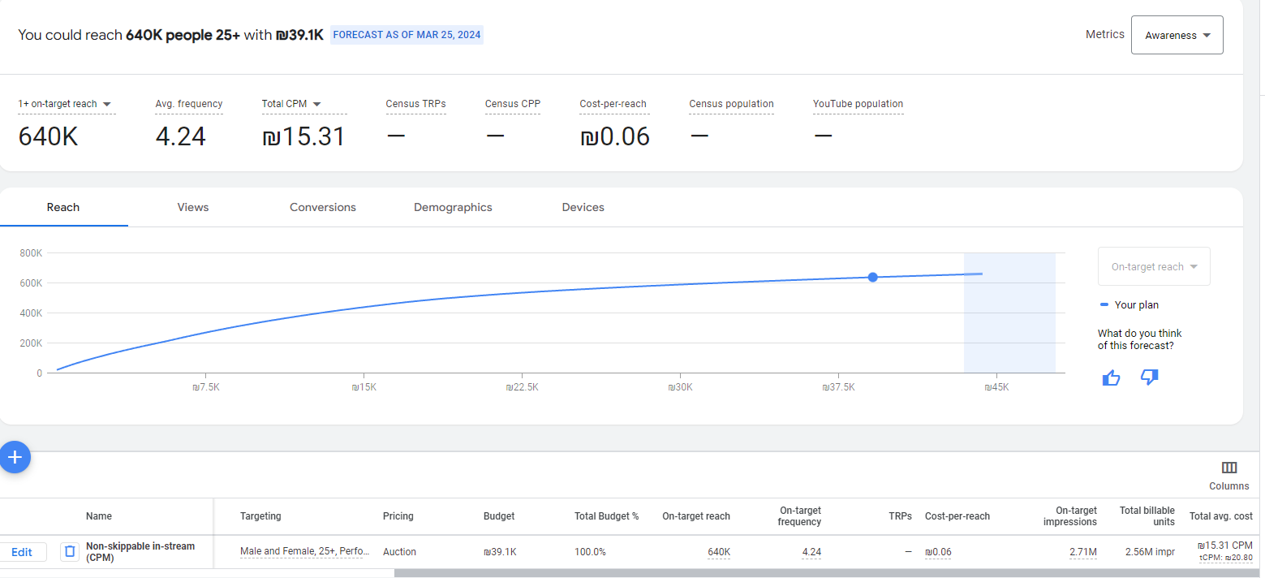
 | CUPRA FORMENTOR VZ
 | תוכנית מדיה דיגיטל

שם קמפיין | Formentor VZ
מטרות עיקריות | המרות
ימים | 30 יום
עלות מדיה ברוטו | ₪ 225,000
עלות מדיה נטו | ₪ 195,652

מיקום בפאנל | פלטפורמה/ערוץ | כלים | מטרה | גודל | מסר | קהל יעד פוטנציאלי | מדיה ברוטו | מדיה נטו | דמ"ט | הערכת חשיפות | הערכת CPM | הערכת צפיות | CPV הערכת | הערכת הקלקות | הערכת CPC | הערכת CPL | המרות
TOF | youtube | non skippable | Brand awareness | video 15' | ימי מכירות VZ | In Market + Affinity 25+ | ₪ 40,000 | ₪ 34,783 | ₪ 5,217 | 2,271,888 | ₪ 15.31 | 2,158,294 | ₪ 0.02
 | youtube | non skippable | Brand awareness | video 15' | Formentor VZ | In Market + Affinity 25+ | ₪ 20,000 | ₪ 17,391 | ₪ 2,609 | 1,066,297 | ₪ 16.31 | 1,012,982 | ₪ 0.02
 | IDX | Optimized CPV | צפיות | video 15' | ימי מכירות VZ | קהל פרטי - צורכי תוכן יוקרה | ₪ 20,000 | ₪ 17,391 | ₪ 2,609 |  |  | 217,391 | ₪ 0.08
 | IDX | Optimized CPV | צפיות | video 15' | Formentor VZ | קהל פרטי - צורכי תוכן יוקרה | ₪ 10,000 | ₪ 8,696 | ₪ 1,304 |  |  | 108,696 | ₪ 0.08
 | IDX | Optimized CPC | הקלקקות | מגוון באנרים | Formentor VZ+ ימי מכירות VZ | קהל פרטי - צורכי תוכן יוקרה | ₪ 20,000 | ₪ 17,391 | ₪ 2,609 |  |  |  |  | 4,348 | ₪4.00
BOF | FB + IG | Lead Gen | המרות - טופס לידים | ריבועי + ורקטיקלי (סטורי) מודעות סטטיות +סרטי סושיאל | מודעות מכר | Wide+ rmkt web+ In Market competitors +Lookalike orders formentorvz+ remarketing&lookalike data customers+data old byers seat+ video sport 5+ oxillon High Income Earners | ₪ 85,000 | ₪ 73,913 | ₪ 11,087 |  |  |  |  | 8,981 | ₪8.23 | ₪220 | 336
 | Google | Google search ads | המרות | - | מודעות מכר | חיפושי קופרה + חיפושי הדגמים + חיפושי מתחרים + חיפושי ליסינג | ₪ 30,000 | ₪ 26,087 | ₪ 3,913 |  |  |  |  | 14,493 | ₪1.80 | ₪150 | 174
Total |  |  |  |  |  |  | ₪ 225,000 | ₪ 195,652 | ₪ 29,348 |  |  |  |  | 27,822 | ₪7.03 | ₪196 | 510

קהל IDX

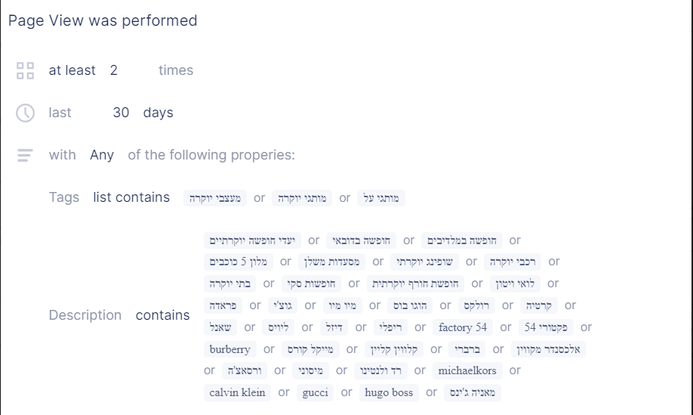


יוטיוב

